Ejercicio 1
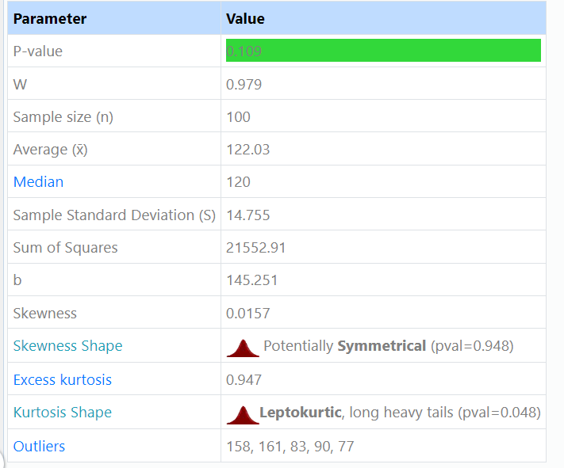
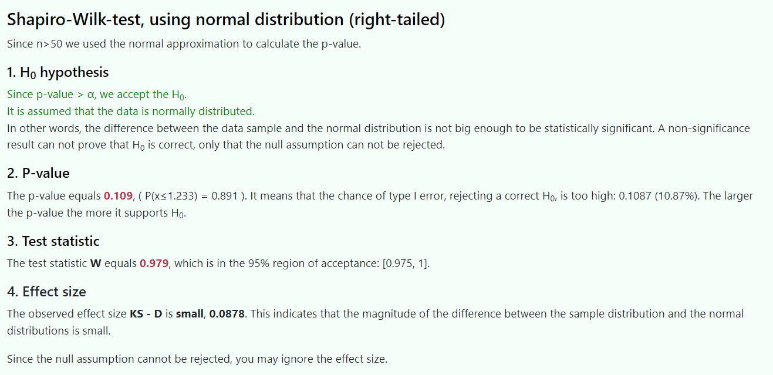
Grupo | Edad | Presion sistólica antes | Presión sistólica después | Colesterol total
1 | 30 | 126 | 118 | 191 |  | Ejercicio 1:
1 | 25 | 114 | 110 | 174
1 | 27 | 110 | 110 | 175 |  | a) Obtener, usando algún programa estadístico, las medidas de centralización y dispersión para cada uno de los grupos de control de la variable (grupo 1 y grupo 2) que mide la presión sistólica antes de la toma del medicamento e indica si la media en cada uno de estos grupos puede considerarse representativa a partir de los datos obtenidos
1 | 34 | 108 | 105 | 173
1 | 35 | 131 | 132 | 200 |  | Grupo 1 |  | Presion Sistolica Antes
1 | 18 | 109 | 110 | 184
1 | 18 | 121 | 115 | 185 |  | Media Aritmetica |  | 123.425
1 | 22 | 123 | 110 | 178 |  | Mediana |  | 124.5
1 | 21 | 127 | 122 | 190 |  | Moda |  | 131
1 | 29 | 128 | 120 | 192 |  | Rango |  | 142 | 105 | 37
1 | 26 | 125 | 125 | 190 |  | Varianza |  | 81.48141026
1 | 24 | 131 | 128 | 202 |  | Desviación Típica |  | 9.0267053932
1 | 23 | 128 | 134 | 197 |  | Coeficiente de Variación |  | 7.3135145985
1 | 28 | 129 | 132 | 193
1 | 25 | 134 | 131 | 206
1 | 20 | 116 | 115 | 180 |  | Grupo 2
1 | 21 | 105 | 106 | 172
1 | 19 | 118 | 110 | 164 |  | Media Aritmetica |  | 127.48333333
1 | 32 | 124 | 118 | 188 |  | Mediana |  | 126
1 | 18 | 121 | 117 | 185 |  | Moda |  | 121
1 | 35 | 127 | 127 | 170 |  | Rango |  | 154 | 96 | 58
1 | 33 | 142 | 138 | 214 |  | Varianza |  | 192.8980226
1 | 31 | 138 | 129 | 210 |  | Desviación Típica |  | 13.888773258
1 | 29 | 139 | 125 | 200 |  | Coeficiente de Variación |  | 10.894579624
1 | 25 | 110 | 110 | 183
1 | 29 | 112 | 108 | 182 |  | Atraves del calculo de los coeficientes de variación CV es una medida util para evaluar la consistencia de la dispersión de datos en diferentes grupos. En el grupo 1 podemos indicar y concluir que el CV es de 7,31% por lo que dispersion de los datos en relación con la media es relativamente baja y en el grupo 2, el CV es de 10,89%, por lo que la dispesion de los datos es relativamente mayor en comparación de la media. En este caso, podemos decir que la media del grupo 1 es más representativa que en el grupo 2, debido a que el CV es menor en el grupo 1.
1 | 33 | 114 | 103 | 177
1 | 34 | 121 | 115 | 185
1 | 21 | 131 | 142 | 200
1 | 22 | 125 | 124 | 184
1 | 23 | 128 | 121 | 192
1 | 27 | 129 | 123 | 189
1 | 28 | 130 | 121 | 196
1 | 35 | 137 | 131 | 210
1 | 30 | 125 | 121 | 177
1 | 20 | 124 | 120 | 179
1 | 27 | 123 | 119 | 180
1 | 29 | 122 | 115 | 183
1 | 25 | 120 | 120 | 177
1 | 31 | 112 | 116 | 180
2 | 36 | 126 | 124 | 173
2 | 61 | 125 | 120 | 181
2 | 76 | 151 | 158 | 246
2 | 39 | 141 | 135 | 212
2 | 41 | 118 | 130 | 170
2 | 54 | 132 | 128 | 195 |  | b) Estudiar la simetría y la curtosis del nivel de presión sistólica en los pacientes del segundo grupo para cada una de las mediciones de la hipertensión que aparecen en la tabla.
2 | 53 | 136 | 141 | 198
2 | 52 | 129 | 123 | 210
2 | 61 | 140 | 113 | 174 |  | La Asimetria en el segundo grupo a primera vista podemos ver que en la columna de (Presión Sistolica Antes) a partir del ejercicio anterior con respecto a la media y la mediana, la media es superior a la mediana, por lo tanto, estariamos hablando de una asimetría positiva.
2 | 66 | 125 | 124 | 256
2 | 49 | 138 | 139 | 214
2 | 50 | 129 | 118 | 198
2 | 57 | 107 | 120 | 176
2 | 61 | 117 | 118 | 191
2 | 63 | 96 | 96 | 154
2 | 57 | 110 | 105 | 168
2 | 54 | 121 | 110 | 179 |  | Grupo 2:
2 | 48 | 145 | 155 | 150
2 | 36 | 139 | 135 | 201 |  | Simetria
2 | 38 | 121 | 120 | 167 |  |  |  |  |  |  |  |  |  |  |  |  |  |  |  | Presion sistolica despues
2 | 40 | 127 | 115 | 219 |  | Presion sistólica antes | -0.136599095 |  |  | Nota: Segun mi conocimiento de las aulas de clase, X > Me, donde si la media es mayor que la mediana, tomaria como conclusion que la asimetria es positiva, pero aca en excel me da un resultado ligeramente negativo, por lo que si es negativa quiere decir que es una asimetria negativa o asimetria a la izquierda |  |  |  |  |  |  |  |  | Promedio | 123.45
2 | 50 | 153 | 161 | 179 |  | Presión sistólica después | -0.19377624811 |  |  |  |  |  |  |  |  |  |  |  | Media Arimetica | 121
2 | 58 | 125 | 120 | 223
2 | 70 | 130 | 120 | 229
2 | 75 | 108 | 102 | 160
2 | 81 | 105 | 83 | 187
2 | 69 | 112 | 105 | 176
2 | 68 | 121 | 90 | 184 |  | Curtosis
2 | 80 | 102 | 101 | 183
2 | 75 | 120 | 115 | 191 |  | Presion sistólica antes | -0.60205628608 |  |  | Distribución Platicúrtica
2 | 75 | 115 | 115 | 187 |  | Presión sistólica después | 0.36918846866 |  |  | Distribución Leptocúrtica
2 | 70 | 143 | 152 | 195
2 | 68 | 138 | 125 | 245
2 | 54 | 135 | 138 | 250
2 | 39 | 140 | 138 | 251
2 | 41 | 143 | 135 | 210 |  | c) Indicar para cada una de las variables relacionadas con la medición de la presión sistólica que aparecen en el fichero el valor de los cuartiles y su significado y obtener el box-plot (diagrama de cajas) correspondiente. Estudiar la presencia de valores atípicos.
2 | 43 | 119 | 120 | 198
2 | 56 | 121 | 118 | 198
2 | 38 | 143 | 140 | 233 |  | Presión Sistólica Antes
2 | 40 | 138 | 134 | 298 |  |  |  |  | El significado de estos valores, es que el primer cuartil Q1 nos quiere decir que el 25% de los datos de la presion sistolica antes es igual o inferior a 118, el segundo cuartil Q2 o mediana, donde el 50% de los datos es igual o inferior a 125, ubicandose justo en el medio de los datos cuando estan ordenados y el tercer cuartil Q3, donde el 75% de los datos es igual o inferior a 135.
2 | 45 | 100 | 77 | 190 |  | Primer Cuartil Q1 | 118
2 | 49 | 118 | 121 | 201 |  | Segundo Cuartil Q2 | 125
2 | 57 | 121 | 120 | 189 |  | Tercer Cuartil | 135
2 | 63 | 126 | 121 | 180
2 | 65 | 135 | 130 | 210
2 | 76 | 134 | 133 | 222
2 | 74 | 149 | 145 | 190
2 | 70 | 121 | 122 | 160
2 | 65 | 125 | 120 | 167
2 | 64 | 136 | 134 | 198
2 | 62 | 140 | 135 | 269
2 | 50 | 142 | 138 | 280
2 | 52 | 135 | 130 | 195
2 | 56 | 108 | 105 | 179
2 | 86 | 115 | 110 | 180
2 | 54 | 117 | 100 | 194
2 | 50 | 148 | 141 | 239
2 | 54 | 121 | 115 | 196
2 | 52 | 154 | 155 | 270
2 | 46 | 120 | 116 | 214

 |  |  |  |  |  | Presión Sistólica después

 |  |  |  |  |  | Primer Cuartil Q1 | 115 |  | El significado de estos valores, es que el primer cuartil Q1 nos quiere decir que el 25% de los datos de la presion sistolica antes es igual o inferior a 115, el segundo cuartil Q2 o mediana, donde el 50% de los datos es igual o inferior a 120, ubicandose justo en el medio de los datos cuando estan ordenados y el tercer cuartil Q3, donde el 75% de los datos es igual o inferior a 131,75.
 |  |  |  |  |  | Segundo Cuartil Q2 | 120
 |  |  |  |  |  | Tercer Cuartil | 131.75

 |  |  |  |  |  |  |  |  |  |  | En el grupo de Presión Sistólica Después podemos observar atraves del diagrama de cajas que tenemos 4 valores atipico o raros que se encuentran fuera de nuestros limites para ambos grupos (grupo 1 y grupo2 de esta variable)

 |  |  |  |  |  | d) Estudiar la normalidad de los datos de las variables relacionadas com la medición de la presión sistólica.

 |  |  |  |  |  |  |  |  |  |  |  |  |  |  | Q-Q Plot

Presion Sistolica Antes
 |  |  |  |  |  | Valores Ordenados - calculos para realizar el Q-Q plot

Grupo | Edad | Presion sistólica antes | Presión sistólica después | Colesterol total |  | n | 100 | Presion sistólica antes |  |  | Presión sistólica después
1 | 30 | 126 | 118 | 191 |  | j | Xj | (j-0,5)/n | Zj | Yj | (j-0,5)/n | Zj
1 | 25 | 114 | 110 | 174 |  | 1 | 96.000 | 0.005 | -2.5758293035 | 77 | 0.005 | -2.5758293035
1 | 27 | 110 | 110 | 175 |  | 2 | 100.000 | 0.015 | -2.1700903776 | 83 | 0.015 | -2.1700903776
1 | 34 | 108 | 105 | 173 |  | 3 | 102.000 | 0.025 | -1.9599639845 | 90 | 0.025 | -1.9599639845
1 | 35 | 131 | 132 | 200 |  | 4 | 105.000 | 0.035 | -1.811910673 | 96 | 0.035 | -1.811910673
1 | 18 | 109 | 110 | 184 |  | 5 | 105.000 | 0.045 | -1.6953977103 | 100 | 0.045 | -1.6953977103
1 | 18 | 121 | 115 | 185 |  | 6 | 107.000 | 0.055 | -1.5981931399 | 101 | 0.055 | -1.5981931399
1 | 22 | 123 | 110 | 178 |  | 7 | 108.000 | 0.065 | -1.5141018876 | 102 | 0.065 | -1.5141018876
1 | 21 | 127 | 122 | 190 |  | 8 | 108.000 | 0.075 | -1.4395314709 | 103 | 0.075 | -1.4395314709
1 | 29 | 128 | 120 | 192 |  | 9 | 108.000 | 0.085 | -1.372203809 | 105 | 0.085 | -1.372203809
1 | 26 | 125 | 125 | 190 |  | 10 | 109.000 | 0.095 | -1.3105791122 | 105 | 0.095 | -1.3105791122
1 | 24 | 131 | 128 | 202 |  | 11 | 110.000 | 0.105 | -1.2535654385 | 105 | 0.105 | -1.2535654385
1 | 23 | 128 | 134 | 197 |  | 12 | 110.000 | 0.115 | -1.200358858 | 105 | 0.115 | -1.200358858
Presion Sistolica Despues
1 | 28 | 129 | 132 | 193 |  | 13 | 110.000 | 0.125 | -1.1503493804 | 106 | 0.125 | -1.1503493804
1 | 25 | 134 | 131 | 206 |  | 14 | 112.000 | 0.135 | -1.1030625562 | 108 | 0.135 | -1.1030625562
1 | 20 | 116 | 115 | 180 |  | 15 | 112.000 | 0.145 | -1.0581216177 | 110 | 0.145 | -1.0581216177
1 | 21 | 105 | 106 | 172 |  | 16 | 112.000 | 0.155 | -1.0152220332 | 110 | 0.155 | -1.0152220332
1 | 19 | 118 | 110 | 164 |  | 17 | 114.000 | 0.165 | -0.97411387706 | 110 | 0.165 | -0.97411387706
1 | 32 | 124 | 118 | 188 |  | 18 | 114.000 | 0.175 | -0.93458929107 | 110 | 0.175 | -0.93458929107
1 | 18 | 121 | 117 | 185 |  | 19 | 115.000 | 0.185 | -0.896473364 | 110 | 0.185 | -0.896473364
1 | 35 | 127 | 127 | 170 |  | 20 | 115.000 | 0.195 | -0.85961736424 | 110 | 0.195 | -0.85961736424
1 | 33 | 142 | 138 | 214 |  | 21 | 116.000 | 0.205 | -0.82389363034 | 110 | 0.205 | -0.82389363034
1 | 31 | 138 | 129 | 210 |  | 22 | 117.000 | 0.215 | -0.78919165266 | 110 | 0.215 | -0.78919165266
1 | 29 | 139 | 125 | 200 |  | 23 | 117.000 | 0.225 | -0.75541502636 | 113 | 0.225 | -0.75541502636
1 | 25 | 110 | 110 | 183 |  | 24 | 118.000 | 0.235 | -0.72247905193 | 115 | 0.235 | -0.72247905193
1 | 29 | 112 | 108 | 182 |  | 25 | 118.000 | 0.245 | -0.69030882393 | 115 | 0.245 | -0.69030882393
1 | 33 | 114 | 103 | 177 |  | 26 | 118.000 | 0.255 | -0.65883769274 | 115 | 0.255 | -0.65883769274
1 | 34 | 121 | 115 | 185 |  | 27 | 119.000 | 0.265 | -0.62800601444 | 115 | 0.265 | -0.62800601444
1 | 21 | 131 | 142 | 200 |  | 28 | 120.000 | 0.275 | -0.59776012604 | 115 | 0.275 | -0.59776012604
1 | 22 | 125 | 124 | 184 |  | 29 | 120.000 | 0.285 | -0.56805149834 | 115 | 0.285 | -0.56805149834
1 | 23 | 128 | 121 | 192 |  | 30 | 120.000 | 0.295 | -0.53883603028 | 115 | 0.295 | -0.53883603028 |  | Podemos concluir que la variable de Presion sistolica antes aparentemente se distribuyen de manera similar a una distribucion normal, sin embargo para la variable de Presion sistolica despues, los puntos se desvian ligeramente de la recta, indicando que tal vez no siguen una distribucion normal. Pero necesitamos de otros metodos estadisticos para tener una evalucion mas completa.
1 | 27 | 129 | 123 | 189 |  | 31 | 121.000 | 0.305 | -0.51007345697 | 115 | 0.305 | -0.51007345697
1 | 28 | 130 | 121 | 196 |  | 32 | 121.000 | 0.315 | -0.48172684958 | 116 | 0.315 | -0.48172684958
1 | 35 | 137 | 131 | 210 |  | 33 | 121.000 | 0.325 | -0.45376219017 | 116 | 0.325 | -0.45376219017
1 | 30 | 125 | 121 | 177 |  | 34 | 121.000 | 0.335 | -0.42614800784 | 117 | 0.335 | -0.42614800784
1 | 20 | 124 | 120 | 179 |  | 35 | 121.000 | 0.345 | -0.39885506564 | 118 | 0.345 | -0.39885506564
1 | 27 | 123 | 119 | 180 |  | 36 | 121.000 | 0.355 | -0.37185608939 | 118 | 0.355 | -0.37185608939
1 | 29 | 122 | 115 | 183 |  | 37 | 121.000 | 0.365 | -0.34512553147 | 118 | 0.365 | -0.34512553147
1 | 25 | 120 | 120 | 177 |  | 38 | 121.000 | 0.375 | -0.31863936396 | 118 | 0.375 | -0.31863936396 |  | Abajo tambien lo compruebo a traves del test de Anderson Darling
1 | 31 | 112 | 116 | 180 |  | 39 | 121.000 | 0.385 | -0.29237489623 | 118 | 0.385 | -0.29237489623
2 | 36 | 126 | 124 | 173 |  | 40 | 121.000 | 0.395 | -0.2663106132 | 119 | 0.395 | -0.2663106132
2 | 61 | 125 | 120 | 181 |  | 41 | 122.000 | 0.405 | -0.24042603114 | 120 | 0.405 | -0.24042603114
2 | 76 | 151 | 158 | 246 |  | 42 | 123.000 | 0.415 | -0.214701568 | 120 | 0.415 | -0.214701568
2 | 39 | 141 | 135 | 212 |  | 43 | 123.000 | 0.425 | -0.18911842627 | 120 | 0.425 | -0.18911842627
2 | 41 | 118 | 130 | 170 |  | 44 | 124.000 | 0.435 | -0.16365848623 | 120 | 0.435 | -0.16365848623
2 | 54 | 132 | 128 | 195 |  | 45 | 124.000 | 0.445 | -0.13830420796 | 120 | 0.445 | -0.13830420796
2 | 53 | 136 | 141 | 198 |  | 46 | 125.000 | 0.455 | -0.11303854064 | 120 | 0.455 | -0.11303854064
2 | 52 | 129 | 123 | 210 |  | 47 | 125.000 | 0.465 | -0.087844837896 | 120 | 0.465 | -0.087844837896
2 | 61 | 140 | 113 | 174 |  | 48 | 125.000 | 0.475 | -0.062706777943 | 120 | 0.475 | -0.062706777943
2 | 66 | 125 | 124 | 256 |  | 49 | 125.000 | 0.485 | -0.037608287661 | 120 | 0.485 | -0.037608287661
2 | 49 | 138 | 139 | 214 |  | 50 | 125.000 | 0.495 | -0.012533469508 | 120 | 0.495 | -0.012533469508
2 | 50 | 129 | 118 | 198 |  | 51 | 125.000 | 0.505 | 0.012533469508 | 120 | 0.505 | 0.012533469508
2 | 57 | 107 | 120 | 176 |  | 52 | 125.000 | 0.515 | 0.037608287661 | 121 | 0.515 | 0.037608287661
2 | 61 | 117 | 118 | 191 |  | 53 | 126.000 | 0.525 | 0.062706777943 | 121 | 0.525 | 0.062706777943
2 | 63 | 96 | 96 | 154 |  | 54 | 126.000 | 0.535 | 0.087844837896 | 121 | 0.535 | 0.087844837896
2 | 57 | 110 | 105 | 168 |  | 55 | 126.000 | 0.545 | 0.11303854064 | 121 | 0.545 | 0.11303854064
2 | 54 | 121 | 110 | 179 |  | 56 | 127.000 | 0.555 | 0.13830420796 | 121 | 0.555 | 0.13830420796
2 | 48 | 145 | 155 | 150 |  | 57 | 127.000 | 0.565 | 0.16365848623 | 122 | 0.565 | 0.16365848623
2 | 36 | 139 | 135 | 201 |  | 58 | 127.000 | 0.575 | 0.18911842627 | 122 | 0.575 | 0.18911842627
2 | 38 | 121 | 120 | 167 |  | 59 | 128.000 | 0.585 | 0.214701568 | 123 | 0.585 | 0.214701568
2 | 40 | 127 | 115 | 219 |  | 60 | 128.000 | 0.595 | 0.24042603114 | 123 | 0.595 | 0.24042603114
2 | 50 | 153 | 161 | 179 |  | 61 | 128.000 | 0.605 | 0.2663106132 | 124 | 0.605 | 0.2663106132
2 | 58 | 125 | 120 | 223 |  | 62 | 129.000 | 0.615 | 0.29237489623 | 124 | 0.615 | 0.29237489623
2 | 70 | 130 | 120 | 229 |  | 63 | 129.000 | 0.625 | 0.31863936396 | 124 | 0.625 | 0.31863936396
2 | 75 | 108 | 102 | 160 |  | 64 | 129.000 | 0.635 | 0.34512553147 | 125 | 0.635 | 0.34512553147
2 | 81 | 105 | 83 | 187 |  | 65 | 129.000 | 0.645 | 0.37185608939 | 125 | 0.645 | 0.37185608939
2 | 69 | 112 | 105 | 176 |  | 66 | 130.000 | 0.655 | 0.39885506564 | 125 | 0.655 | 0.39885506564
2 | 68 | 121 | 90 | 184 |  | 67 | 130.000 | 0.665 | 0.42614800784 | 127 | 0.665 | 0.42614800784
2 | 80 | 102 | 101 | 183 |  | 68 | 131.000 | 0.675 | 0.45376219017 | 128 | 0.675 | 0.45376219017
2 | 75 | 120 | 115 | 191 |  | 69 | 131.000 | 0.685 | 0.48172684958 | 128 | 0.685 | 0.48172684958
2 | 75 | 115 | 115 | 187 |  | 70 | 131.000 | 0.695 | 0.51007345697 | 129 | 0.695 | 0.51007345697
2 | 70 | 143 | 152 | 195 |  | 71 | 132.000 | 0.705 | 0.53883603028 | 130 | 0.705 | 0.53883603028
2 | 68 | 138 | 125 | 245 |  | 72 | 134.000 | 0.715 | 0.56805149834 | 130 | 0.715 | 0.56805149834
2 | 54 | 135 | 138 | 250 |  | 73 | 134.000 | 0.725 | 0.59776012604 | 130 | 0.725 | 0.59776012604
2 | 39 | 140 | 138 | 251 |  | 74 | 135.000 | 0.735 | 0.62800601444 | 131 | 0.735 | 0.62800601444
2 | 41 | 143 | 135 | 210 |  | 75 | 135.000 | 0.745 | 0.65883769274 | 131 | 0.745 | 0.65883769274
2 | 43 | 119 | 120 | 198 |  | 76 | 135.000 | 0.755 | 0.69030882393 | 132 | 0.755 | 0.69030882393
2 | 56 | 121 | 118 | 198 |  | 77 | 136.000 | 0.765 | 0.72247905193 | 132 | 0.765 | 0.72247905193
2 | 38 | 143 | 140 | 233 |  | 78 | 136.000 | 0.775 | 0.75541502636 | 133 | 0.775 | 0.75541502636
2 | 40 | 138 | 134 | 298 |  | 79 | 137.000 | 0.785 | 0.78919165266 | 134 | 0.785 | 0.78919165266
2 | 45 | 100 | 77 | 190 |  | 80 | 138.000 | 0.795 | 0.82389363034 | 134 | 0.795 | 0.82389363034
2 | 49 | 118 | 121 | 201 |  | 81 | 138.000 | 0.805 | 0.85961736424 | 134 | 0.805 | 0.85961736424
2 | 57 | 121 | 120 | 189 |  | 82 | 138.000 | 0.815 | 0.896473364 | 135 | 0.815 | 0.896473364
2 | 63 | 126 | 121 | 180 |  | 83 | 138.000 | 0.825 | 0.93458929107 | 135 | 0.825 | 0.93458929107
2 | 65 | 135 | 130 | 210 |  | 84 | 139.000 | 0.835 | 0.97411387706 | 135 | 0.835 | 0.97411387706
2 | 76 | 134 | 133 | 222 |  | 85 | 139.000 | 0.845 | 1.0152220332 | 135 | 0.845 | 1.0152220332
2 | 74 | 149 | 145 | 190 |  | 86 | 140.000 | 0.855 | 1.0581216177 | 138 | 0.855 | 1.0581216177
2 | 70 | 121 | 122 | 160 |  | 87 | 140.000 | 0.865 | 1.1030625562 | 138 | 0.865 | 1.1030625562
2 | 65 | 125 | 120 | 167 |  | 88 | 140.000 | 0.875 | 1.1503493804 | 138 | 0.875 | 1.1503493804
2 | 64 | 136 | 134 | 198 |  | 89 | 141.000 | 0.885 | 1.200358858 | 138 | 0.885 | 1.200358858
2 | 62 | 140 | 135 | 269 |  | 90 | 142.000 | 0.895 | 1.2535654385 | 139 | 0.895 | 1.2535654385
2 | 50 | 142 | 138 | 280 |  | 91 | 142.000 | 0.905 | 1.3105791122 | 140 | 0.905 | 1.3105791122
2 | 52 | 135 | 130 | 195 |  | 92 | 143.000 | 0.915 | 1.372203809 | 141 | 0.915 | 1.372203809
2 | 56 | 108 | 105 | 179 |  | 93 | 143.000 | 0.925 | 1.4395314709 | 141 | 0.925 | 1.4395314709
2 | 86 | 115 | 110 | 180 |  | 94 | 143.000 | 0.935 | 1.5141018876 | 142 | 0.935 | 1.5141018876
2 | 54 | 117 | 100 | 194 |  | 95 | 145.000 | 0.945 | 1.5981931399 | 145 | 0.945 | 1.5981931399
2 | 50 | 148 | 141 | 239 |  | 96 | 148.000 | 0.955 | 1.6953977103 | 152 | 0.955 | 1.6953977103
2 | 54 | 121 | 115 | 196 |  | 97 | 149.000 | 0.965 | 1.811910673 | 155 | 0.965 | 1.811910673
2 | 52 | 154 | 155 | 270 |  | 98 | 151.000 | 0.975 | 1.9599639845 | 155 | 0.975 | 1.9599639845
2 | 46 | 120 | 116 | 214 |  | 99 | 153.000 | 0.985 | 2.1700903776 | 158 | 0.985 | 2.1700903776
 |  |  |  |  |  | 100 | 154.000 | 0.995 | 2.5758293035 | 161 | 0.995 | 2.5758293035

 |  |  | Test Anderson Darling

 |  |  |  |  |  |  |  |  |  |  |  |  | H0 = Los datos de la variable Presion sistolica antes siguen una distribucion normal
 |  | Presion sistólica antes | 2i-1 | Zi | Zi INV | P(Zi) | P(Zi INV) | LN(P(Zi)) | LN(1-P(Zi INV)) | si |  |  | H1 = Los datos de la variable Presion sistolica antes no siguen una distribucion normal
 | 1 | 96 | 1 | -2.4295628134 | 2.2896147879 | 0.0075585226022 | 0.98897817151 | -4.8850795309 | -4.5078775642 | -0.093929570951
 | 2 | 100 | 3 | -2.1041022891 | 2.2082496569 | 0.017684762611 | 0.98638656271 | -4.0350518796 | -4.2966979378 | -0.24995249452 |  |  | Promedio Presion Antes |  | 125.86 | x
 | 3 | 102 | 5 | -1.941372027 | 2.0455193948 | 0.026106584371 | 0.97959816045 | -3.6455677217 | -3.892130208 | -0.37688489649 |  |  | Desviacion Estandar |  | 12.290277014 | s
 | 4 | 105 | 7 | -1.6972766338 | 1.8827891327 | 0.044822186337 | 0.97013552481 | -3.1050520314 | -3.5110856256 | -0.46312963599
 | 5 | 105 | 9 | -1.6972766338 | 1.8014240016 | 0.044822186337 | 0.96418196204 | -3.1050520314 | -3.3293036588 | -0.57909201212 |  |  | si |  | -100.27338577
 | 6 | 107 | 11 | -1.5345463717 | 1.5573286084 | 0.062447647173 | 0.94030375676 | -2.7734267185 | -2.8184861879 | -0.6151104197
 | 7 | 108 | 13 | -1.4531812407 | 1.3945983463 | 0.073086719627 | 0.91843150297 | -2.6161086028 | -2.5063121574 | -0.66591469882 |  |  | AD c |  | 0.27338576553 |  | VALOR ANDERSON DARLING CALCULADO
 | 8 | 108 | 15 | -1.4531812407 | 1.3945983463 | 0.073086719627 | 0.91843150297 | -2.6161086028 | -2.5063121574 | -0.76836311403
 | 9 | 108 | 17 | -1.4531812407 | 1.3945983463 | 0.073086719627 | 0.91843150297 | -2.6161086028 | -2.5063121574 | -0.87081152923 |  |  |  |  | a | 0.1 | 0.05 | 0.025 | 0.01
 | 10 | 109 | 19 | -1.3718161096 | 1.3132332153 | 0.085060345481 | 0.9054478126 | -2.4643943276 | -2.3586033493 | -0.9163695586 |  |  |  |  |  | 0.632 | 0.751 | 0.870 | 1.029
 | 11 | 110 | 21 | -1.2904509786 | 1.3132332153 | 0.09844706093 | 0.9054478126 | -2.3182363278 | -2.3586033493 | -0.98213633219 |  |  | AD t | 0.751 |  |  |  |  |  | ANDERSON DARLING CRITICO
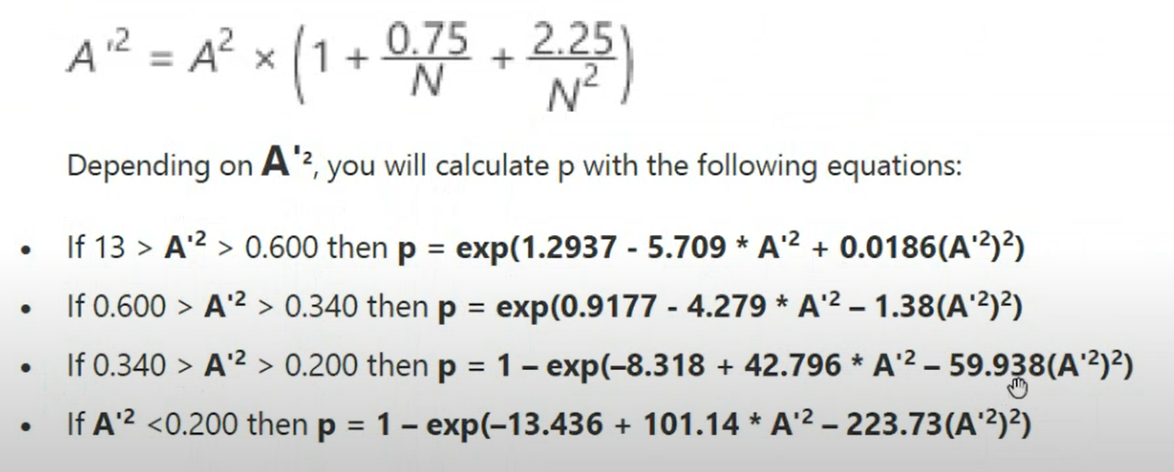
 | 12 | 110 | 23 | -1.2904509786 | 1.2318680842 | 0.09844706093 | 0.89100081736 | -2.3182363278 | -2.2164148955 | -1.0429697814 |  |  | p-value | >0.1 | 0.65939571965
 | 13 | 110 | 25 | -1.2904509786 | 1.1505029531 | 0.09844706093 | 0.8750316107 | -2.3182363278 | -2.0796944593 | -1.0994826968
 | 14 | 112 | 27 | -1.1277207164 | 1.1505029531 | 0.12971894288 | 0.8750316107 | -2.0423851468 | -2.0796944593 | -1.1129614936
 | 15 | 112 | 29 | -1.1277207164 | 1.1505029531 | 0.12971894288 | 0.8750316107 | -2.0423851468 | -2.0796944593 | -1.1954030858 |  |  | AD ' | 0.27549767057
 | 16 | 112 | 31 | -1.1277207164 | 1.0691378221 | 0.12971894288 | 0.85749621443 | -2.0423851468 | -1.9483867142 | -1.2371392769
 | 17 | 114 | 33 | -0.96499045433 | 1.0691378221 | 0.16727479648 | 0.85749621443 | -1.788117331 | -1.9483867142 | -1.2330463349
 | 18 | 114 | 35 | -0.96499045433 | 0.98777269103 | 0.16727479648 | 0.83836800754 | -1.788117331 | -1.8224331793 | -1.2636926786
 | 19 | 115 | 37 | -0.88362532328 | 0.98777269103 | 0.18844925218 | 0.83836800754 | -1.6689265276 | -1.8224331793 | -1.2918030916
 | 20 | 115 | 39 | -0.88362532328 | 0.98777269103 | 0.18844925218 | 0.83836800754 | -1.6689265276 | -1.8224331793 | -1.3616302857
 | 21 | 116 | 41 | -0.80226019222 | 0.98777269103 | 0.21120123214 | 0.83836800754 | -1.5549438932 | -1.8224331793 | -1.3847245997
 | 22 | 117 | 43 | -0.72089506116 | 0.90640755997 | 0.23548704088 | 0.81763991359 | -1.4460993952 | -1.7017720498 | -1.3535847213 |  |  | No tengo evidencia para rechazar la hipotesis nula por lo que hay cierta probabilidad de que estos datos se ajusten a una distribucion normal, ya que AD c = 0.2733858 es menor que 0.751 a un nivel de significancia del 0.05 (novel de confianza del 95%). Además que el valor p es mayor que 0,05.
 | 23 | 117 | 45 | -0.72089506116 | 0.82504242891 | 0.23548704088 | 0.79532624859 | -1.4460993952 | -1.5863380241 | -1.3645968387
 | 24 | 118 | 47 | -0.63952993011 | 0.82504242891 | 0.26123912466 | 0.79532624859 | -1.3423191047 | -1.5863380241 | -1.3764688505
 | 25 | 118 | 49 | -0.63952993011 | 0.74367729786 | 0.26123912466 | 0.77146413651 | -1.3423191047 | -1.4760621291 | -1.3810068046
 | 26 | 118 | 51 | -0.63952993011 | 0.74367729786 | 0.26123912466 | 0.77146413651 | -1.3423191047 | -1.4760621291 | -1.4373744292
 | 27 | 119 | 53 | -0.55816479905 | 0.74367729786 | 0.28836592778 | 0.77146413651 | -1.2435250228 | -1.4760621291 | -1.4413811905
 | 28 | 120 | 55 | -0.47679966799 | 0.6623121668 | 0.31675239109 | 0.74611440952 | -1.149634911 | -1.3708715446 | -1.3862785506
 | 29 | 120 | 57 | -0.47679966799 | 0.6623121668 | 0.31675239109 | 0.74611440952 | -1.149634911 | -1.3708715446 | -1.4366886797
 | 30 | 120 | 59 | -0.47679966799 | 0.49958190469 | 0.31675239109 | 0.69131524903 | -1.149634911 | -1.1754347463 | -1.3717910978
 | 31 | 121 | 61 | -0.39543453694 | 0.41821677363 | 0.3462611124 | 0.66210568349 | -1.0605621284 | -1.0850221054 | -1.3088063827
 | 32 | 121 | 63 | -0.39543453694 | 0.41821677363 | 0.3462611124 | 0.66210568349 | -1.0605621284 | -1.0850221054 | -1.3517180673
 | 33 | 121 | 65 | -0.39543453694 | 0.41821677363 | 0.3462611124 | 0.66210568349 | -1.0605621284 | -1.0850221054 | -1.394629752
 | 34 | 121 | 67 | -0.39543453694 | 0.33685164257 | 0.3462611124 | 0.63188562971 | -1.0605621284 | -0.99936160027 | -1.3801488982
 | 35 | 121 | 69 | -0.39543453694 | 0.33685164257 | 0.3462611124 | 0.63188562971 | -1.0605621284 | -0.99936160027 | -1.4213473728
 | 36 | 121 | 71 | -0.39543453694 | 0.25548651152 | 0.3462611124 | 0.60082631987 | -1.0605621284 | -0.91835866825 | -1.4050337656
 | 37 | 121 | 73 | -0.39543453694 | 0.25548651152 | 0.3462611124 | 0.60082631987 | -1.0605621284 | -0.91835866825 | -1.4446121816
 | 38 | 121 | 75 | -0.39543453694 | 0.25548651152 | 0.3462611124 | 0.60082631987 | -1.0605621284 | -0.91835866825 | -1.4841905975
 | 39 | 121 | 77 | -0.39543453694 | 0.25548651152 | 0.3462611124 | 0.60082631987 | -1.0605621284 | -0.91835866825 | -1.5237690134
 | 40 | 121 | 79 | -0.39543453694 | 0.17412138046 | 0.3462611124 | 0.56911496466 | -1.0605621284 | -0.84191396381 | -1.5029561129
 | 41 | 122 | 81 | -0.31406940588 | 0.17412138046 | 0.37673416264 | 0.56911496466 | -0.97621547915 | -0.84191396381 | -1.4726848488
 | 42 | 123 | 83 | -0.23270427482 | 0.17412138046 | 0.40799552475 | 0.56911496466 | -0.89649907338 | -0.84191396381 | -1.4428828209
 | 43 | 123 | 85 | -0.23270427482 | 0.092756249405 | 0.40799552475 | 0.53695139549 | -0.89649907338 | -0.76992325306 | -1.4164589775
 | 44 | 124 | 87 | -0.15133914377 | 0.092756249405 | 0.4398540963 | 0.53695139549 | -0.82131220637 | -0.76992325306 | -1.3843748497
 | 45 | 124 | 89 | -0.15133914377 | 0.092756249405 | 0.4398540963 | 0.53695139549 | -0.82131220637 | -0.76992325306 | -1.4161995589
 | 46 | 125 | 91 | -0.069974012709 | 0.011391118348 | 0.47210717189 | 0.50454430045 | -0.75054926008 | -0.70227733477 | -1.3220722013
 | 47 | 125 | 93 | -0.069974012709 | 0.011391118348 | 0.47210717189 | 0.50454430045 | -0.75054926008 | -0.70227733477 | -1.3511287332
 | 48 | 125 | 95 | -0.069974012709 | 0.011391118348 | 0.47210717189 | 0.50454430045 | -0.75054926008 | -0.70227733477 | -1.3801852651
 | 49 | 125 | 97 | -0.069974012709 | -0.069974012709 | 0.47210717189 | 0.47210717189 | -0.75054926008 | -0.63886199294 | -1.3477289154
 | 50 | 125 | 99 | -0.069974012709 | -0.069974012709 | 0.47210717189 | 0.47210717189 | -0.75054926008 | -0.63886199294 | -1.3755171405
 | 51 | 125 | 101 | -0.069974012709 | -0.069974012709 | 0.47210717189 | 0.47210717189 | -0.75054926008 | -0.63886199294 | -1.4033053656
 | 52 | 125 | 103 | -0.069974012709 | -0.069974012709 | 0.47210717189 | 0.47210717189 | -0.75054926008 | -0.63886199294 | -1.4310935906
 | 53 | 126 | 105 | 0.011391118348 | -0.069974012709 | 0.50454430045 | 0.47210717189 | -0.68409963243 | -0.63886199294 | -1.3891097066
 | 54 | 126 | 107 | 0.011391118348 | -0.069974012709 | 0.50454430045 | 0.47210717189 | -0.68409963243 | -0.63886199294 | -1.4155689391
 | 55 | 126 | 109 | 0.011391118348 | -0.069974012709 | 0.50454430045 | 0.47210717189 | -0.68409963243 | -0.63886199294 | -1.4420281717
 | 56 | 127 | 111 | 0.092756249405 | -0.15133914377 | 0.53695139549 | 0.4398540963 | -0.62184769976 | -0.57955798687 | -1.3335603122
 | 57 | 127 | 113 | 0.092756249405 | -0.15133914377 | 0.53695139549 | 0.4398540963 | -0.62184769976 | -0.57955798687 | -1.3575884259
 | 58 | 127 | 115 | 0.092756249405 | -0.23270427482 | 0.53695139549 | 0.40799552475 | -0.62184769976 | -0.52424108459 | -1.318002102
 | 59 | 128 | 117 | 0.17412138046 | -0.23270427482 | 0.56911496466 | 0.40799552475 | -0.56367281841 | -0.52424108459 | -1.2728592665
 | 60 | 128 | 119 | 0.17412138046 | -0.31406940588 | 0.56911496466 | 0.37673416264 | -0.56367281841 | -0.47278214597 | -1.2333814076
 | 61 | 128 | 121 | 0.17412138046 | -0.39543453694 | 0.56911496466 | 0.3462611124 | -0.56367281841 | -0.42504726169 | -1.1963512969
 | 62 | 129 | 123 | 0.25548651152 | -0.39543453694 | 0.60082631987 | 0.3462611124 | -0.50944937146 | -0.42504726169 | -1.1494308588
 | 63 | 129 | 125 | 0.25548651152 | -0.39543453694 | 0.60082631987 | 0.3462611124 | -0.50944937146 | -0.42504726169 | -1.1681207914
 | 64 | 129 | 127 | 0.25548651152 | -0.39543453694 | 0.60082631987 | 0.3462611124 | -0.50944937146 | -0.42504726169 | -1.1868107241
 | 65 | 129 | 129 | 0.25548651152 | -0.39543453694 | 0.60082631987 | 0.3462611124 | -0.50944937146 | -0.42504726169 | -1.2055006568
 | 66 | 130 | 131 | 0.33685164257 | -0.39543453694 | 0.63188562971 | 0.3462611124 | -0.45904686686 | -0.42504726169 | -1.1581633084
 | 67 | 130 | 133 | 0.33685164257 | -0.39543453694 | 0.63188562971 | 0.3462611124 | -0.45904686686 | -0.42504726169 | -1.175845191
 | 68 | 131 | 135 | 0.41821677363 | -0.39543453694 | 0.66210568349 | 0.3462611124 | -0.41233009305 | -0.42504726169 | -1.1304594289
 | 69 | 131 | 137 | 0.41821677363 | -0.39543453694 | 0.66210568349 | 0.3462611124 | -0.41233009305 | -0.42504726169 | -1.147206976
 | 70 | 131 | 139 | 0.41821677363 | -0.39543453694 | 0.66210568349 | 0.3462611124 | -0.41233009305 | -0.42504726169 | -1.1639545231
 | 71 | 132 | 141 | 0.49958190469 | -0.47679966799 | 0.69131524903 | 0.31675239109 | -0.36915933779 | -0.38089795376 | -1.0575807811
 | 72 | 134 | 143 | 0.6623121668 | -0.47679966799 | 0.74611440952 | 0.31675239109 | -0.29287632657 | -0.38089795376 | -0.96349722088
 | 73 | 134 | 145 | 0.6623121668 | -0.47679966799 | 0.74611440952 | 0.31675239109 | -0.29287632657 | -0.38089795376 | -0.97697270648
 | 74 | 135 | 147 | 0.74367729786 | -0.55816479905 | 0.77146413651 | 0.28836592778 | -0.25946509367 | -0.3401914432 | -0.88149510919
 | 75 | 135 | 149 | 0.74367729786 | -0.63952993011 | 0.77146413651 | 0.26123912466 | -0.25946509367 | -0.3027809891 | -0.83774666332
 | 76 | 135 | 151 | 0.74367729786 | -0.63952993011 | 0.77146413651 | 0.26123912466 | -0.25946509367 | -0.3027809891 | -0.84899158497
 | 77 | 136 | 153 | 0.82504242891 | -0.63952993011 | 0.79532624859 | 0.26123912466 | -0.22900287292 | -0.3027809891 | -0.81362930889
 | 78 | 136 | 155 | 0.82504242891 | -0.72089506116 | 0.79532624859 | 0.23548704088 | -0.22900287292 | -0.26851630265 | -0.77115472213
 | 79 | 137 | 157 | 0.90640755997 | -0.72089506116 | 0.81763991359 | 0.23548704088 | -0.20133324273 | -0.26851630265 | -0.73766378624
 | 80 | 138 | 159 | 0.98777269103 | -0.80226019222 | 0.83836800754 | 0.21120123214 | -0.17629812509 | -0.23724403774 | -0.6575320389
 | 81 | 138 | 161 | 0.98777269103 | -0.88362532328 | 0.83836800754 | 0.18844925218 | -0.17629812509 | -0.20880835816 | -0.62002143803
 | 82 | 138 | 163 | 0.98777269103 | -0.88362532328 | 0.83836800754 | 0.18844925218 | -0.17629812509 | -0.20880835816 | -0.62772356769
 | 83 | 138 | 165 | 0.98777269103 | -0.96499045433 | 0.83836800754 | 0.16727479648 | -0.17629812509 | -0.18305157898 | -0.5929270117
 | 84 | 139 | 167 | 1.0691378221 | -0.96499045433 | 0.85749621443 | 0.16727479648 | -0.15373851461 | -0.18305157898 | -0.56243945629
 | 85 | 139 | 169 | 1.0691378221 | -1.1277207164 | 0.85749621443 | 0.12971894288 | -0.15373851461 | -0.13893906535 | -0.49462511013
 | 86 | 140 | 171 | 1.1505029531 | -1.1277207164 | 0.8750316107 | 0.12971894288 | -0.13349526676 | -0.13893906535 | -0.4658627079
 | 87 | 140 | 173 | 1.1505029531 | -1.1277207164 | 0.8750316107 | 0.12971894288 | -0.13349526676 | -0.13893906535 | -0.47131139454
 | 88 | 140 | 175 | 1.1505029531 | -1.2904509786 | 0.8750316107 | 0.09844706093 | -0.13349526676 | -0.10363651475 | -0.41498061763
 | 89 | 141 | 177 | 1.2318680842 | -1.2904509786 | 0.89100081736 | 0.09844706093 | -0.11540993416 | -0.10363651475 | -0.38771221456
 | 90 | 142 | 179 | 1.3132332153 | -1.2904509786 | 0.9054478126 | 0.09844706093 | -0.099325637112 | -0.10363651475 | -0.36330225183
 | 91 | 142 | 181 | 1.3132332153 | -1.3718161096 | 0.9054478126 | 0.085060345481 | -0.099325637112 | -0.088897167227 | -0.34068327585
 | 92 | 143 | 183 | 1.3945983463 | -1.4531812407 | 0.91843150297 | 0.073086719627 | -0.085087951989 | -0.075895266473 | -0.29459928978
 | 93 | 143 | 185 | 1.3945983463 | -1.4531812407 | 0.91843150297 | 0.073086719627 | -0.085087951989 | -0.075895266473 | -0.29781895415
 | 94 | 143 | 187 | 1.3945983463 | -1.4531812407 | 0.91843150297 | 0.073086719627 | -0.085087951989 | -0.075895266473 | -0.30103861852
 | 95 | 145 | 189 | 1.5573286084 | -1.5345463717 | 0.94030375676 | 0.062447647173 | -0.061552310428 | -0.064482679681 | -0.23820613131
 | 96 | 148 | 191 | 1.8014240016 | -1.6972766338 | 0.96418196204 | 0.044822186337 | -0.036475244882 | -0.045857763516 | -0.15725604604
 | 97 | 149 | 193 | 1.8827891327 | -1.6972766338 | 0.97013552481 | 0.044822186337 | -0.030319500947 | -0.045857763516 | -0.14702212041
 | 98 | 151 | 195 | 2.0455193948 | -1.941372027 | 0.97959816045 | 0.026106584371 | -0.020612831767 | -0.026453410867 | -0.091779173136
 | 99 | 153 | 197 | 2.2082496569 | -2.1041022891 | 0.98638656271 | 0.017684762611 | -0.013706949785 | -0.017843006471 | -0.062153413823
 | 100 | 154 | 199 | 2.2896147879 | -2.4295628134 | 0.98897817151 | 0.0075585226022 | -0.011083018878 | -0.0075872329978 | -0.037153801233

 |  | Presión sistólica después | 2i-1 | Zi | Zi INV | P(Zi) | P(Zi INV) | LN(P(Zi)) | LN(1-P(Zi INV)) | si |  |  | H0 = Los datos de la variable Presion sistolica despues siguen una distribucion normal
 | 1 | 77 | 1 | -3.0518739103 | 2.6411620316 | 0.0011370880456 | 0.99586889028 | -6.7792846304 | -5.48920921 | -0.1226849384 |  |  | H1 = Los datos de la variable Presion sistolica despues no siguen una distribucion normal
 | 2 | 83 | 3 | -2.6452284859 | 2.4378393194 | 0.0040817886366 | 0.99261233001 | -5.5012199953 | -4.9079428859 | -0.31227488644
 | 3 | 90 | 5 | -2.170808824 | 2.2345166072 | 0.014972813324 | 0.98727544947 | -4.2015191674 | -4.3642220386 | -0.4282870603 |  |  | Promedio Presion despues |  |  | 122.03
 | 4 | 96 | 7 | -1.7641633996 | 2.2345166072 | 0.038852236442 | 0.98727544947 | -3.2479896377 | -4.3642220386 | -0.53285481735 |  |  | desviacion estandar |  |  | 14.754869082
 | 5 | 100 | 9 | -1.49306645 | 2.031193895 | 0.067709896806 | 0.97888233527 | -2.6925229235 | -3.8576453979 | -0.58951514893
 | 6 | 101 | 11 | -1.4252922126 | 1.5567742332 | 0.077036375133 | 0.94023795157 | -2.5634775643 | -2.8173844611 | -0.5918948228
 | 7 | 102 | 13 | -1.3575179752 | 1.353451521 | 0.087308342963 | 0.9120442862 | -2.4383092541 | -2.4309218434 | -0.63300004268 |  |  | si |  |  | -100.75862481
 | 8 | 103 | 15 | -1.2897437378 | 1.2856772835 | 0.098569824098 | 0.90072214379 | -2.3169901078 | -2.3098327317 | -0.69402342593
 | 9 | 105 | 17 | -1.154195263 | 1.2856772835 | 0.12421006211 | 0.90072214379 | -2.0857810974 | -2.3098327317 | -0.74725435094 |  |  | AD c |  |  | 0.75862480707
 | 10 | 105 | 19 | -1.154195263 | 1.2179030461 | 0.12421006211 | 0.88836959074 | -2.0857810974 | -2.1925617818 | -0.81288514704
 | 11 | 105 | 21 | -1.154195263 | 1.1501288087 | 0.12421006211 | 0.87495458879 | -2.0857810974 | -2.079078318 | -0.87462047722
 | 12 | 105 | 23 | -1.154195263 | 1.0823545713 | 0.12421006211 | 0.86045249697 | -2.0857810974 | -1.9693502122 | -0.93268020119
 | 13 | 106 | 25 | -1.0864210256 | 1.0823545713 | 0.13864638176 | 0.86045249697 | -1.9758286035 | -1.9693502122 | -0.9862947039 |  |  |  |  |  |  | 0.1 | 0.05 | 0.025 | 0.01
 | 14 | 108 | 27 | -0.95087255077 | 1.0823545713 | 0.17083453876 | 0.86045249697 | -1.7670598005 | -1.9693502122 | -1.0088307034 |  |  |  |  |  |  | 0.632 | 0.751 | 0.870 | 1.029
 | 15 | 110 | 29 | -0.81532407597 | 1.0823545713 | 0.20744341551 | 0.86045249697 | -1.5728966728 | -1.9693502122 | -1.0272515966
 | 16 | 110 | 31 | -0.81532407597 | 0.87903185913 | 0.20744341551 | 0.81030799904 | -1.5728966728 | -1.6623535697 | -1.0029275752
 | 17 | 110 | 33 | -0.81532407597 | 0.87903185913 | 0.20744341551 | 0.81030799904 | -1.5728966728 | -1.6623535697 | -1.0676325801 |  |  | AD t | 0.751
 | 18 | 110 | 35 | -0.81532407597 | 0.87903185913 | 0.20744341551 | 0.81030799904 | -1.5728966728 | -1.6623535697 | -1.1323375849
 | 19 | 110 | 37 | -0.81532407597 | 0.87903185913 | 0.20744341551 | 0.81030799904 | -1.5728966728 | -1.6623535697 | -1.1970425898 |  |  | AD ' | 0.76448518371
 | 20 | 110 | 39 | -0.81532407597 | 0.81125762172 | 0.20744341551 | 0.79139112939 | -1.5728966728 | -1.5672942128 | -1.2246744454
 | 21 | 110 | 41 | -0.81532407597 | 0.81125762172 | 0.20744341551 | 0.79139112939 | -1.5728966728 | -1.5672942128 | -1.2874782631 |  |  | p-value | 0.046893538987
 | 22 | 110 | 43 | -0.81532407597 | 0.81125762172 | 0.20744341551 | 0.79139112939 | -1.5728966728 | -1.5672942128 | -1.3502820808
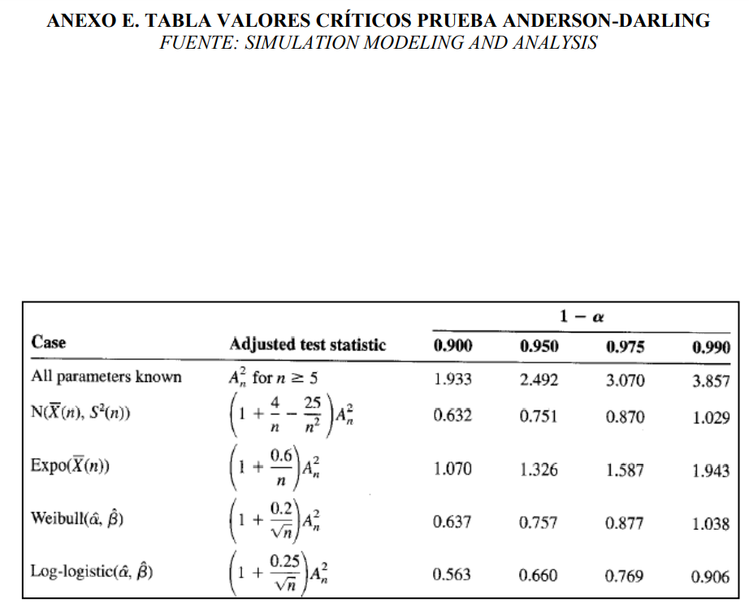
 | 23 | 113 | 45 | -0.61200136376 | 0.74348338432 | 0.27026842764 | 0.77140546126 | -1.3083396374 | -1.4758054179 | -1.2528652749
 | 24 | 115 | 47 | -0.47645288895 | 0.67570914692 | 0.31687588143 | 0.75038733631 | -1.149245123 | -1.3878449078 | -1.1924323145
 | 25 | 115 | 49 | -0.47645288895 | 0.67570914692 | 0.31687588143 | 0.75038733631 | -1.149245123 | -1.3878449078 | -1.2431741151
 | 26 | 115 | 51 | -0.47645288895 | 0.60793490951 | 0.31687588143 | 0.72838467743 | -1.149245123 | -1.3033684689 | -1.2508329319
 | 27 | 115 | 53 | -0.47645288895 | 0.60793490951 | 0.31687588143 | 0.72838467743 | -1.149245123 | -1.3033684689 | -1.2998852037
 | 28 | 115 | 55 | -0.47645288895 | 0.54016067211 | 0.31687588143 | 0.70545688402 | -1.149245123 | -1.2223298826 | -1.3043662531
 | 29 | 115 | 57 | -0.47645288895 | 0.54016067211 | 0.31687588143 | 0.70545688402 | -1.149245123 | -1.2223298826 | -1.3517977532
 | 30 | 115 | 59 | -0.47645288895 | 0.54016067211 | 0.31687588143 | 0.70545688402 | -1.149245123 | -1.2223298826 | -1.3992292533
 | 31 | 115 | 61 | -0.47645288895 | 0.4723864347 | 0.31687588143 | 0.68167450741 | -1.149245123 | -1.1446808581 | -1.3992948485
 | 32 | 116 | 63 | -0.40867865154 | 0.4046121973 | 0.34138775132 | 0.65711870431 | -1.0747363471 | -1.0703709684 | -1.3514176088
 | 33 | 116 | 65 | -0.40867865154 | 0.4046121973 | 0.34138775132 | 0.65711870431 | -1.0747363471 | -1.0703709684 | -1.3943197551
 | 34 | 117 | 67 | -0.34090441414 | 0.3368379599 | 0.36658777083 | 0.63188047217 | -1.0035173025 | -0.99934758966 | -1.3419194777
 | 35 | 118 | 69 | -0.27313017674 | 0.20128948509 | 0.39237657531 | 0.57976388801 | -0.93553324901 | -0.86693855425 | -1.2437055442
 | 36 | 118 | 71 | -0.27313017674 | 0.20128948509 | 0.39237657531 | 0.57976388801 | -0.93553324901 | -0.86693855425 | -1.2797549803
 | 37 | 118 | 73 | -0.27313017674 | 0.20128948509 | 0.39237657531 | 0.57976388801 | -0.93553324901 | -0.86693855425 | -1.3158044164
 | 38 | 118 | 75 | -0.27313017674 | 0.13351524769 | 0.39237657531 | 0.55310704684 | -0.93553324901 | -0.80543619144 | -1.3057270803 |  |  | Hay evidencia para rechazar la hipotesis nula por lo que hay cierta probabilidad de que estos datos no se ajusten a una distribucion normal, ya que AD c = 0.75862481 es mayor que 0.751 a un nivel del 95% de significancia. Además de que el valor p es menor que 0,05 repaldando la conclusión de que los datos de esta variable de Presion Sistolica Después no siguen una distribucion normal.
 | 39 | 118 | 77 | -0.27313017674 | 0.13351524769 | 0.39237657531 | 0.55310704684 | -0.93553324901 | -0.80543619144 | -1.3405464691
 | 40 | 119 | 79 | -0.20535593933 | 0.13351524769 | 0.41864702097 | 0.55310704684 | -0.87072714616 | -0.80543619144 | -1.3241690367
 | 41 | 120 | 81 | -0.13758170193 | 0.065741010282 | 0.44528550887 | 0.52620798923 | -0.80903960959 | -0.74698684944 | -1.2603814318
 | 42 | 120 | 83 | -0.13758170193 | 0.065741010282 | 0.44528550887 | 0.52620798923 | -0.80903960959 | -0.74698684944 | -1.291501961
 | 43 | 120 | 85 | -0.13758170193 | -0.0020332271221 | 0.44528550887 | 0.49918886029 | -0.80903960959 | -0.69152621562 | -1.2754809514
 | 44 | 120 | 87 | -0.13758170193 | -0.0020332271221 | 0.44528550887 | 0.49918886029 | -0.80903960959 | -0.69152621562 | -1.3054922679
 | 45 | 120 | 89 | -0.13758170193 | -0.069807464526 | 0.44528550887 | 0.47217345292 | -0.80903960959 | -0.63898755857 | -1.2887441797
 | 46 | 120 | 91 | -0.13758170193 | -0.069807464526 | 0.44528550887 | 0.47217345292 | -0.80903960959 | -0.63898755857 | -1.317704723
 | 47 | 120 | 93 | -0.13758170193 | -0.069807464526 | 0.44528550887 | 0.47217345292 | -0.80903960959 | -0.63898755857 | -1.3466652664
 | 48 | 120 | 95 | -0.13758170193 | -0.069807464526 | 0.44528550887 | 0.47217345292 | -0.80903960959 | -0.63898755857 | -1.3756258097
 | 49 | 120 | 97 | -0.13758170193 | -0.069807464526 | 0.44528550887 | 0.47217345292 | -0.80903960959 | -0.63898755857 | -1.4045863531 |  |  | NOTA
 | 50 | 120 | 99 | -0.13758170193 | -0.13758170193 | 0.44528550887 | 0.44528550887 | -0.80903960959 | -0.58930172799 | -1.3843579242 |  |  | Adicional al ejercicio que quise comprobarlo de esta forma tambien
 | 51 | 120 | 101 | -0.13758170193 | -0.13758170193 | 0.44528550887 | 0.44528550887 | -0.80903960959 | -0.58930172799 | -1.412324751 |  |  | Atraves de un calculo hecho por un sitio web llamado Statskingdom, que permite realizar el test de Shapiro Wilk y obtuve los siguientes resultados:
 | 52 | 121 | 103 | -0.069807464526 | -0.13758170193 | 0.47217345292 | 0.44528550887 | -0.7504088759 | -0.58930172799 | -1.379901922
 | 53 | 121 | 105 | -0.069807464526 | -0.13758170193 | 0.47217345292 | 0.44528550887 | -0.7504088759 | -0.58930172799 | -1.4066961341 |  |  | Presion sistolica antes
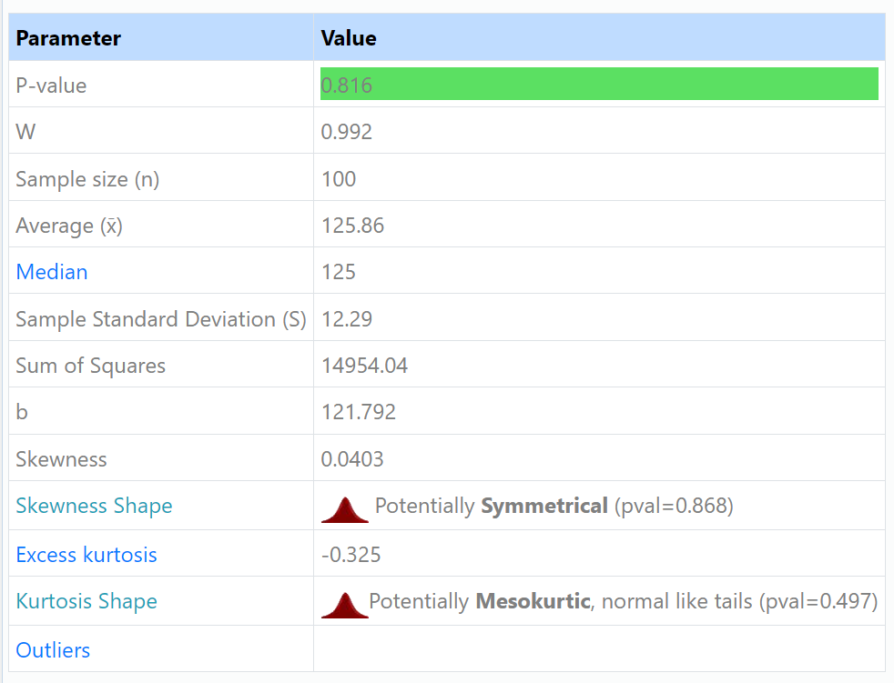
 | 54 | 121 | 107 | -0.069807464526 | -0.13758170193 | 0.47217345292 | 0.44528550887 | -0.7504088759 | -0.58930172799 | -1.4334903462
 | 55 | 121 | 109 | -0.069807464526 | -0.13758170193 | 0.47217345292 | 0.44528550887 | -0.7504088759 | -0.58930172799 | -1.4602845582
 | 56 | 121 | 111 | -0.069807464526 | -0.13758170193 | 0.47217345292 | 0.44528550887 | -0.7504088759 | -0.58930172799 | -1.4870787703
 | 57 | 122 | 113 | -0.0020332271221 | -0.13758170193 | 0.49918886029 | 0.44528550887 | -0.69477077729 | -0.58930172799 | -1.451001931
 | 58 | 122 | 115 | -0.0020332271221 | -0.13758170193 | 0.49918886029 | 0.44528550887 | -0.69477077729 | -0.58930172799 | -1.4766833811
 | 59 | 123 | 117 | 0.065741010282 | -0.13758170193 | 0.52620798923 | 0.44528550887 | -0.64205872761 | -0.58930172799 | -1.440691733
 | 60 | 123 | 119 | 0.065741010282 | -0.13758170193 | 0.52620798923 | 0.44528550887 | -0.64205872761 | -0.58930172799 | -1.4653189422
 | 61 | 124 | 121 | 0.13351524769 | -0.20535593933 | 0.55310704684 | 0.41864702097 | -0.59220372144 | -0.54239716955 | -1.3728670781
 | 62 | 124 | 123 | 0.13351524769 | -0.27313017674 | 0.55310704684 | 0.39237657531 | -0.59220372144 | -0.4981999562 | -1.3411965235
 | 63 | 124 | 125 | 0.13351524769 | -0.27313017674 | 0.55310704684 | 0.39237657531 | -0.59220372144 | -0.4981999562 | -1.363004597
 | 64 | 125 | 127 | 0.20128948509 | -0.27313017674 | 0.57976388801 | 0.39237657531 | -0.54513434797 | -0.4981999562 | -1.3250345663
 | 65 | 125 | 129 | 0.20128948509 | -0.27313017674 | 0.57976388801 | 0.39237657531 | -0.54513434797 | -0.4981999562 | -1.3459012524
 | 66 | 125 | 131 | 0.20128948509 | -0.27313017674 | 0.57976388801 | 0.39237657531 | -0.54513434797 | -0.4981999562 | -1.3667679385
 | 67 | 127 | 133 | 0.3368379599 | -0.34090441414 | 0.63188047217 | 0.36658777083 | -0.45905502904 | -0.45663383788 | -1.217866193
 | 68 | 128 | 135 | 0.4046121973 | -0.40867865154 | 0.65711870431 | 0.34138775132 | -0.41989060054 | -0.41762031115 | -1.1306397308
 | 69 | 128 | 137 | 0.4046121973 | -0.40867865154 | 0.65711870431 | 0.34138775132 | -0.41989060054 | -0.41762031115 | -1.147389949
 | 70 | 129 | 139 | 0.4723864347 | -0.47645288895 | 0.68167450741 | 0.31687588143 | -0.38320299692 | -0.38107871035 | -1.0623515731
 | 71 | 130 | 141 | 0.54016067211 | -0.47645288895 | 0.70545688402 | 0.31687588143 | -0.34890962364 | -0.38107871035 | -1.0292835509
 | 72 | 130 | 143 | 0.54016067211 | -0.47645288895 | 0.70545688402 | 0.31687588143 | -0.34890962364 | -0.38107871035 | -1.0438833176
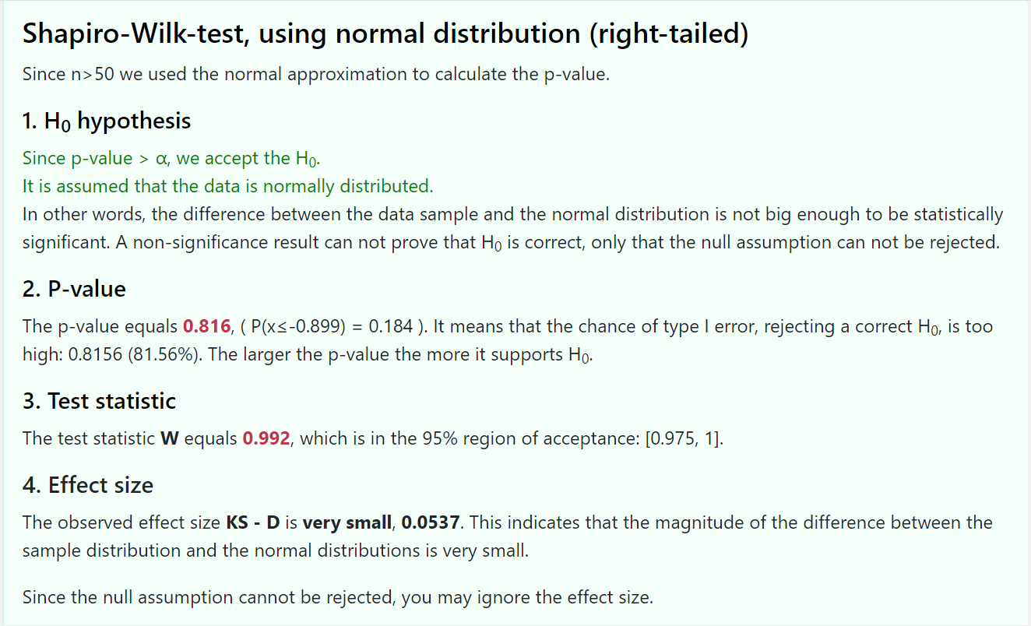
 | 73 | 130 | 145 | 0.54016067211 | -0.47645288895 | 0.70545688402 | 0.31687588143 | -0.34890962364 | -0.38107871035 | -1.0584830843
 | 74 | 131 | 147 | 0.60793490951 | -0.47645288895 | 0.72838467743 | 0.31687588143 | -0.31692596728 | -0.38107871035 | -1.0260668761
 | 75 | 131 | 149 | 0.60793490951 | -0.47645288895 | 0.72838467743 | 0.31687588143 | -0.31692596728 | -0.38107871035 | -1.0400269697
 | 76 | 132 | 151 | 0.67570914692 | -0.47645288895 | 0.75038733631 | 0.31687588143 | -0.28716575736 | -0.38107871035 | -1.0090491462
 | 77 | 132 | 153 | 0.67570914692 | -0.47645288895 | 0.75038733631 | 0.31687588143 | -0.28716575736 | -0.38107871035 | -1.0224140356
 | 78 | 133 | 155 | 0.74348338432 | -0.61200136376 | 0.77140546126 | 0.27026842764 | -0.25954115356 | -0.31507852155 | -0.89066049643
 | 79 | 134 | 157 | 0.81125762172 | -0.81532407597 | 0.79139112939 | 0.20744341551 | -0.23396295885 | -0.23249137579 | -0.73233330539
 | 80 | 134 | 159 | 0.81125762172 | -0.81532407597 | 0.79139112939 | 0.20744341551 | -0.23396295885 | -0.23249137579 | -0.74166239208
 | 81 | 134 | 161 | 0.81125762172 | -0.81532407597 | 0.79139112939 | 0.20744341551 | -0.23396295885 | -0.23249137579 | -0.75099147877
 | 82 | 135 | 163 | 0.87903185913 | -0.81532407597 | 0.81030799904 | 0.20744341551 | -0.21034085786 | -0.23249137579 | -0.72181654085
 | 83 | 135 | 165 | 0.87903185913 | -0.81532407597 | 0.81030799904 | 0.20744341551 | -0.21034085786 | -0.23249137579 | -0.73067318552
 | 84 | 135 | 167 | 0.87903185913 | -0.81532407597 | 0.81030799904 | 0.20744341551 | -0.21034085786 | -0.23249137579 | -0.73952983019
 | 85 | 135 | 169 | 0.87903185913 | -0.81532407597 | 0.81030799904 | 0.20744341551 | -0.21034085786 | -0.23249137579 | -0.74838647487
 | 86 | 138 | 171 | 1.0823545713 | -0.81532407597 | 0.86045249697 | 0.20744341551 | -0.15029686884 | -0.23249137579 | -0.65456789832
 | 87 | 138 | 173 | 1.0823545713 | -0.95087255077 | 0.86045249697 | 0.17083453876 | -0.15029686884 | -0.1873355524 | -0.58410408876
 | 88 | 138 | 175 | 1.0823545713 | -1.0864210256 | 0.86045249697 | 0.13864638176 | -0.15029686884 | -0.14925015244 | -0.52420728724
 | 89 | 138 | 177 | 1.0823545713 | -1.154195263 | 0.86045249697 | 0.12421006211 | -0.15029686884 | -0.13262901373 | -0.50077881216
 | 90 | 139 | 179 | 1.1501288087 | -1.154195263 | 0.87495458879 | 0.12421006211 | -0.1335832925 | -0.13262901373 | -0.47652002815
 | 91 | 140 | 181 | 1.2179030461 | -1.154195263 | 0.88836959074 | 0.12421006211 | -0.11836741679 | -0.13262901373 | -0.45430353924
 | 92 | 141 | 183 | 1.2856772835 | -1.154195263 | 0.90072214379 | 0.12421006211 | -0.1045584554 | -0.13262901373 | -0.43405306852
 | 93 | 141 | 185 | 1.2856772835 | -1.2897437378 | 0.90072214379 | 0.098569824098 | -0.1045584554 | -0.10377269258 | -0.38541262377
 | 94 | 142 | 187 | 1.353451521 | -1.3575179752 | 0.9120442862 | 0.087308342963 | -0.09206673066 | -0.091357180471 | -0.34300271382
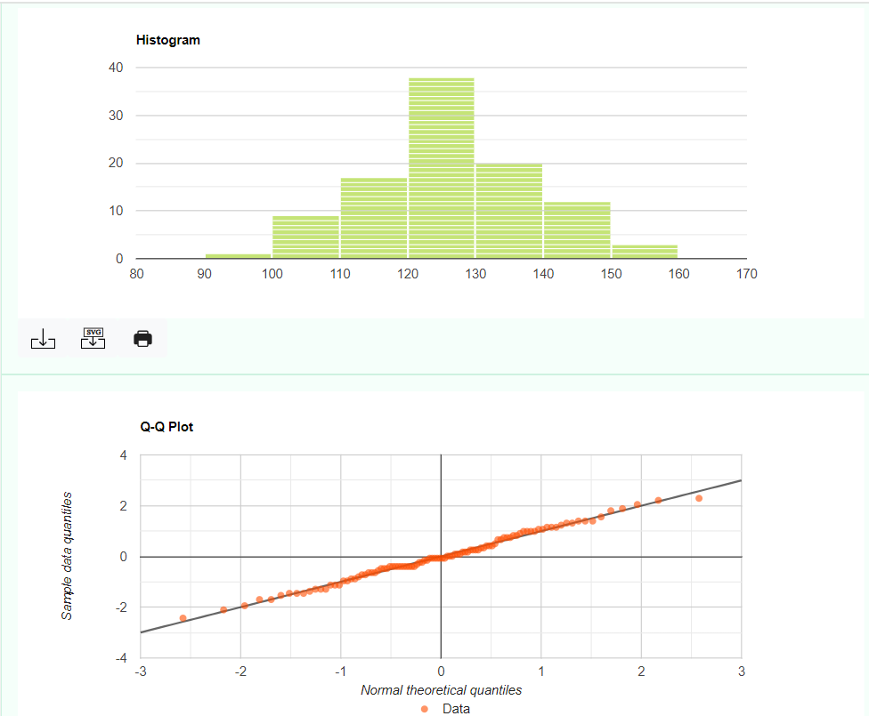
 | 95 | 145 | 189 | 1.5567742332 | -1.4252922126 | 0.94023795157 | 0.077036375133 | -0.061622295786 | -0.080165454934 | -0.26797884886
 | 96 | 152 | 191 | 2.031193895 | -1.49306645 | 0.97888233527 | 0.067709896806 | -0.021343832364 | -0.07011124321 | -0.17467919435
 | 97 | 155 | 193 | 2.2345166072 | -1.7641633996 | 0.98727544947 | 0.038852236442 | -0.012806201011 | -0.039627121626 | -0.10119631269
 | 98 | 155 | 195 | 2.2345166072 | -2.170808824 | 0.98727544947 | 0.014972813324 | -0.012806201011 | -0.015086037505 | -0.054389865105
 | 99 | 158 | 197 | 2.4378393194 | -2.6452284859 | 0.99261233001 | 0.0040817886366 | -0.0074150939746 | -0.0040901418744 | -0.022665314623
 | 100 | 161 | 199 | 2.6411620316 | -3.0518739103 | 0.99586889028 | 0.0011370880456 | -0.0041396663306 | -0.0011377350207 | -0.010502028689

 |  |  |  |  |  |  |  |  |  |  |  |  | Y para la presion sistolica despues obtuvimos los siguientes valores

Ejercicio 2
Grupo | Edad | Presion sistólica antes | Presión sistólica después | Colesterol total
1 | 30 | 126 | 118 | 191 | Ejercicio 2:
1 | 25 | 114 | 110 | 174
1 | 27 | 110 | 110 | 175 | a) Estudiar la relación lineal existente entre estas dos variables de estudio.
1 | 34 | 108 | 105 | 173
1 | 35 | 131 | 132 | 200 |  |  |  |  | Un coeficiente de correlación cercano a 1 o -1 indica una fuerte relación lineal. Por lo tanto, en este caso se encuentra cercano a uno de los extremos (1), por lo que tiene una alta relación lineal positiva entre ambas variables.
1 | 18 | 109 | 110 | 184 | Coeficiente de Correlación |  |  | 0.76713511137
1 | 18 | 121 | 115 | 185
Diagrama de dispersion
1 | 22 | 123 | 110 | 178
1 | 21 | 127 | 122 | 190
1 | 29 | 128 | 120 | 192
1 | 26 | 125 | 125 | 190
1 | 24 | 131 | 128 | 202 |  |  |  |  |  | Variable X | Colesterol Total
1 | 23 | 128 | 134 | 197 |  |  |  |  |  | Variable Y | Presion Sistolica Despues
1 | 28 | 129 | 132 | 193
1 | 25 | 134 | 131 | 206
1 | 20 | 116 | 115 | 180
1 | 21 | 105 | 106 | 172
1 | 19 | 118 | 110 | 164
1 | 32 | 124 | 118 | 188
1 | 18 | 121 | 117 | 185
1 | 35 | 127 | 127 | 170
1 | 33 | 142 | 138 | 214
1 | 31 | 138 | 129 | 210
1 | 29 | 139 | 125 | 200 | b) Obtener un modelo linear que explica la presión sistólica del paciente joven a los 60 minutos de ingerir el medicamento en función de su colesterol total y realizar la estimación para un paciente del grupo 1 (joven) cuyo colesterol total es de 105 mg/Dl
1 | 25 | 110 | 110 | 183
1 | 29 | 112 | 108 | 182 | Nuestro modelo linear presentado en el anterior ejercicio atraves del grafico fue Y= 0,6076x + 6,1600
1 | 33 | 114 | 103 | 177
1 | 34 | 121 | 115 | 185 | Y = mx + b
1 | 21 | 131 | 142 | 200
1 | 22 | 125 | 124 | 184 | Y = 0,6076x + 6,1699
1 | 23 | 128 | 121 | 192
1 | 27 | 129 | 123 | 189 | Y es la presión sistolica del paciente joven a los 60 minutos
1 | 28 | 130 | 121 | 196 | X es el colesterol total
1 | 35 | 137 | 131 | 210 | m es la pediente de la linea
1 | 30 | 125 | 121 | 177 | b es la interseccion en el eje Y
1 | 20 | 124 | 120 | 179
1 | 27 | 123 | 119 | 180 | Ahora debemos sustituir para realizar la estimación para un paciente joven cuyo colesterol total es de 105 mg/Dl
1 | 29 | 122 | 115 | 183
1 | 25 | 120 | 120 | 177 | Y = | 0.6076 | 105 | 6.1699
1 | 31 | 112 | 116 | 180 | y= | 69.9679
2 | 36 | 126 | 124 | 173
2 | 61 | 125 | 120 | 181
2 | 76 | 151 | 158 | 246 | Por lo tanto, segun el modelo lineal ajustado, la estimacion sistolica para un paciente del grupo 1 con un colesterol total de 105 mg/Dl sería aproximadamente 69,9679 mmHg a los 60 minutos despues de ingerir el medicamente
2 | 39 | 141 | 135 | 212
2 | 41 | 118 | 130 | 170
2 | 54 | 132 | 128 | 195
2 | 53 | 136 | 141 | 198
2 | 52 | 129 | 123 | 210
2 | 61 | 140 | 113 | 174
2 | 66 | 125 | 124 | 256
2 | 49 | 138 | 139 | 214
2 | 50 | 129 | 118 | 198 | c) Qué tanto por ciento de la presion sistolica del paciente joven a los 60 minutos de ingerir el medicamento no queda explicado por el anterior modelo? Comó podrías mejorar el modelo?
2 | 57 | 107 | 120 | 176
2 | 61 | 117 | 118 | 191
2 | 63 | 96 | 96 | 154 | A través de nuestro grafico del ejercicio A, donde obtuvimos la ecuacion del modelo lineal y el Cálculo de R^2
2 | 57 | 110 | 105 | 168
2 | 54 | 121 | 110 | 179 | R^2 | 0.5885
2 | 48 | 145 | 155 | 150
2 | 36 | 139 | 135 | 201 | La bondad de ajuste del modelo se evalúa a través de varias métricas, podemos decir que una de ellas es el Coeficiente de Determinación (R^2). Nuestro R^2 en este caso es de 0,5885. Por lo que es un 58,85% de la variabilidad en la presión sistolica del paciente joven a los 60 minutos es explicada por el modelo lineal ajustado. Es decir que el 41,15% de la variabilidad no queda explicada por el modelo, por lo que se sugiere que hay otros factores o variables que podrian contribuir a la presion sistolica y no estan considerado en el modelo actual. En cuanto a sugerencias o mejoras del modelo, podria decir que considerar terminos no lineales o explorar otras variables relevantes y la nomalidad.
2 | 38 | 121 | 120 | 167
2 | 40 | 127 | 115 | 219
2 | 50 | 153 | 161 | 179
2 | 58 | 125 | 120 | 223
2 | 70 | 130 | 120 | 229
2 | 75 | 108 | 102 | 160
2 | 81 | 105 | 83 | 187
2 | 69 | 112 | 105 | 176
2 | 68 | 121 | 90 | 184
2 | 80 | 102 | 101 | 183
2 | 75 | 120 | 115 | 191
2 | 75 | 115 | 115 | 187
2 | 70 | 143 | 152 | 195 | d) Si aumentásemos el colesterol de un paciente en 5 mg/Dl. Qué variación experimentaría su presión sistólica después de 60 minutos de ingerir el medicamento?
2 | 68 | 138 | 125 | 245
2 | 54 | 135 | 138 | 250 | Podemos utilizar la interpretación de los coeficientes en la ecuación del modelo lineal.
2 | 39 | 140 | 138 | 251
2 | 41 | 143 | 135 | 210 | Y = 0,6076x + 6,1699 |  |  | Y es la presión sistolica del paciente joven a los 60 minutos
2 | 43 | 119 | 120 | 198 |  |  |  | X es el colesterol total
2 | 56 | 121 | 118 | 198
2 | 38 | 143 | 140 | 233
2 | 40 | 138 | 134 | 298 | En esta ecuación, el coeficiente asociado con X (el coeficiente de pendiente) es 0,6076. La interpretación de este coeficiente es la variacion en Y (Presion sistolica despues de de 60 minutos) por cada unidad de cambio en X (colesterol total).
2 | 45 | 100 | 77 | 190
2 | 49 | 118 | 121 | 201
2 | 57 | 121 | 120 | 189
2 | 63 | 126 | 121 | 180
2 | 65 | 135 | 130 | 210
2 | 76 | 134 | 133 | 222 | En nuestro ejercicio, si aumentamos el colesterol total (x) en 5 mg/Dl, seria aproximadamente:
2 | 74 | 149 | 145 | 190
2 | 70 | 121 | 122 | 160 | y = 0,6076 * 5 | 0.6076 | 5
2 | 65 | 125 | 120 | 167 | y= | 3.038
2 | 64 | 136 | 134 | 198
2 | 62 | 140 | 135 | 269
2 | 50 | 142 | 138 | 280 | Por lo tanto, segun el modelo lineal, se esperaria que la presion sistolica despues de 60 minutos aumentase en aproximadamente en 3,038 por cada aumento de 5 mg/Dl en el colesterol total
2 | 52 | 135 | 130 | 195
2 | 56 | 108 | 105 | 179
2 | 86 | 115 | 110 | 180
2 | 54 | 117 | 100 | 194
2 | 50 | 148 | 141 | 239
2 | 54 | 121 | 115 | 196
2 | 52 | 154 | 155 | 270
2 | 46 | 120 | 116 | 214

